Sheet1
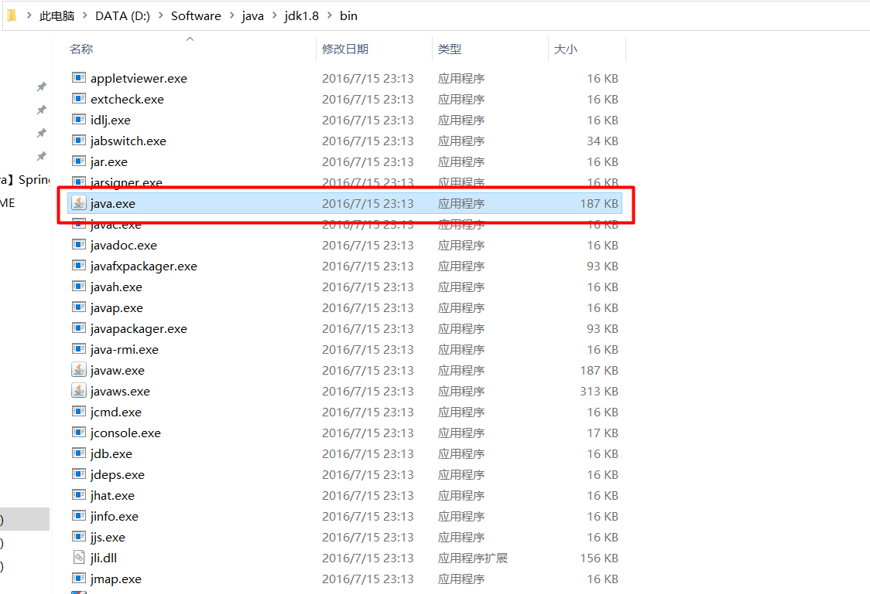
jar文件打开方式,显示图像:设置路径为JDK/bin/java.exe文件
1
2

